BDI
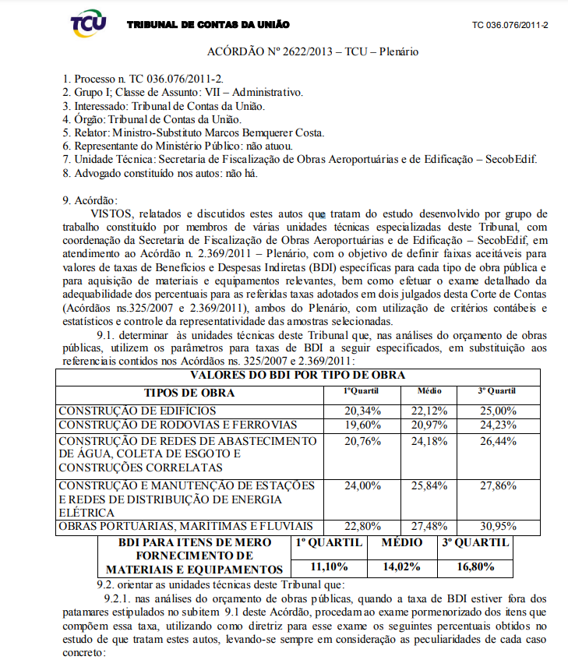
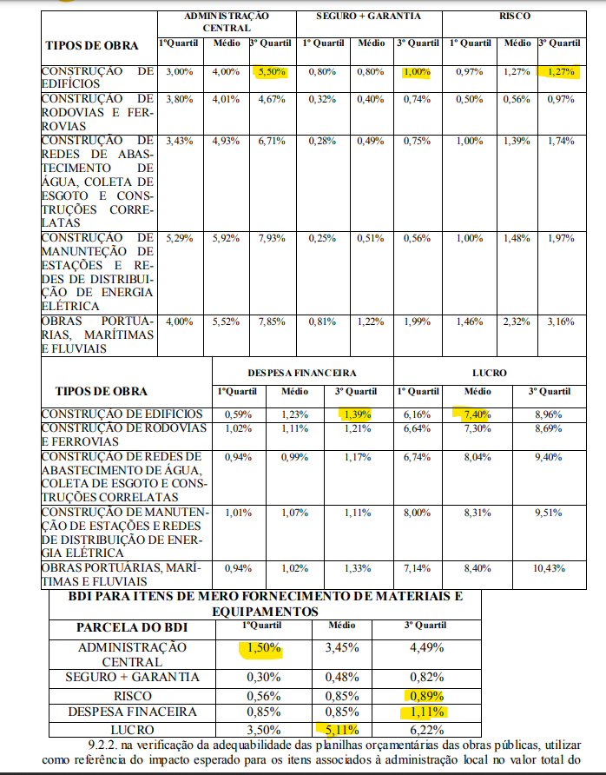
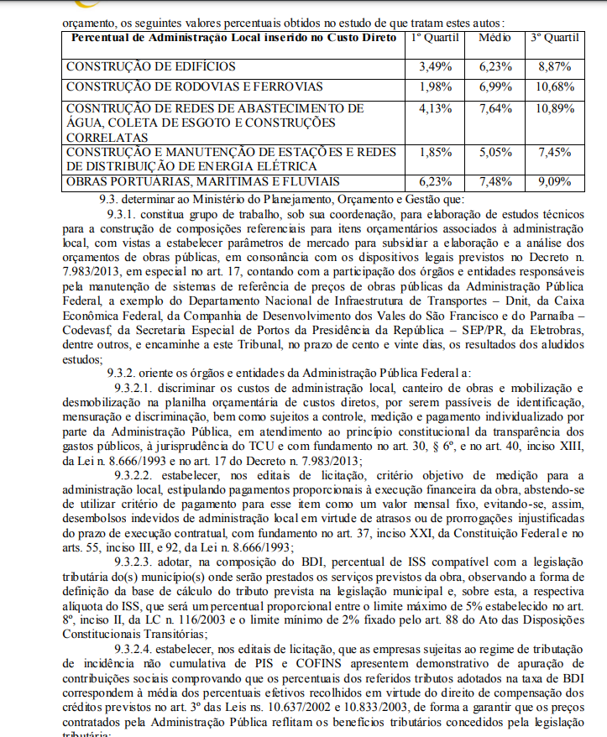
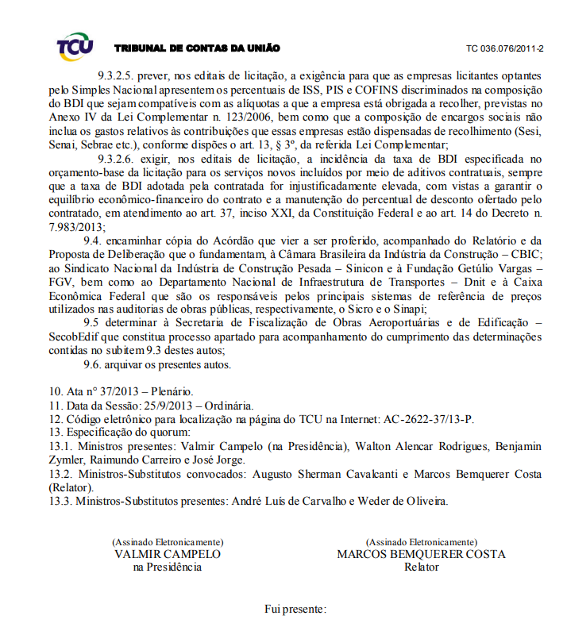
BONIFICAÇÃO E DESPESAS INDIRETAS
#REF!
Instituto Federal de Brasília
 | DISCRIMINAÇÃO |  | B.D.I. edificação | B.D.I Equipamentos
1 | Taxas Gerais: TG = [1+(AC/100)]x[1+(DF/100)]x[1+(R/100)]x[1+(L/100)] | TG | 1.0000 | 1.0000
1.1 | Rateio da Administração Central | AC
1.2 | Despesas Financeiras | DF
1.3 | Seguro e Garantia do Empreendimento | SG
1.4 | Risco | R
1.5 | Lucro | L
2 | Impostos : I = (i°+i¹+i²+i³) | I | - | 0%
2.1 | COFINS | i°
2.2 | ISS | i¹
2.3 | PIS | i²
2.4 | Outros | i³ | - | -
2.5 | INSS | i4 | - | -
 | B.D.I. presumido = { [TG / ( 1 - ( I / 100 )) ] - 1 } x 100 |  | 0.00% | 0.00%
 |  |  |  |  | 0.000%
Fórmula usada:
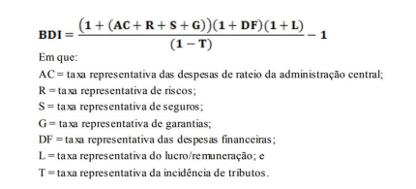

 | BDI calculado conforme os limites definidos no ACÓRDÃO Nº 2622/2013 – TCU – Plenário. Relator Ministro Marcos Bemquerer Costa.
 | Taxa de BDI para o fornecimento de equipamentos foi reduzida em relação a taxa aplicada aos demais itens da planilha, conforme Súmula 253/2010 - Tribunal de Contas da União:
 | "Comprovada a inviabilidade técnico-econômica de parcelamento do objeto da licitação, nos termos da legislação em vigor, os itens de fornecimento de materiais e equipamentos de natureza específica que possam ser fornecidos por empresas com especialidades próprias e diversas e que representem percentual significativo do preço global da obra devem apresentar incidência de taxa de Bonificação e Despesas Indiretas - BDI reduzida em relação à taxa aplicável aos demais itens."

 | ISS Para construção de 2% conforme lei LC 157/2016 - DF

 | ____________________________________________________________
 | NOME: CREA:

ANEXO I

